Sheet1
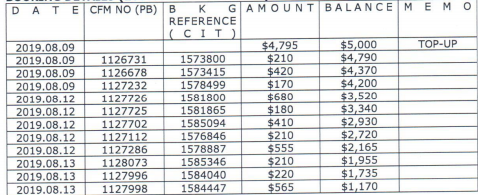

 |  |  |  | 上期预付款余额 | 5000
 |  |  |  | 订单金额 | 预付款余额
 |  |  | 1573800 | 210 | 4790
 |  |  | 1573415 | 420 | 4370
 |  |  | 1578499 | 170 | 4200
 |  |  | 1581800 | 680 | 3520
 |  |  | 1581865 | 180 | 3340 | cancelled
 |  |  | 1582094 | 410 | 2930
 |  |  | 1576846 | 210 | 2720
 |  |  | 1578887 | 555 | 2165
 |  |  | 1585346 | 210 | 1955
 |  |  | 1584040 | 220 | 1735
 |  |  | 1584447 | 565 | 1170

 |  |  | 1584158 | 170 | 1000
 |  |  | 1582740 | 185 | 815
 |  |  | 1586341 | 210 | 605
 |  |  | 1586238 | 185 | 420
 |  |  | 1587389 | 370 | 50
 |  |  | 1581865 | 180 | 230 | cancelled

确定应付款金额：4770 |  |  | 付款单编号：P190809145648535
 | 5000 | 剩余预付款
 | 230 | 预付款余额

